Sheet1
과제명 | 런치패드
조원 | 2012136139_최형근, 2012136110_장영근, 2012136106_이하늘
번호 | 부품명 | 단가 | 수량(EA) | 가격 | 링크 | 사진
1 | adafruit 12 x Capacitive touch shield | 15836원 | 1 | 15836원 | http://toolparts.co.kr/front/php/product.php?product_no=67532&main_cate_no=2431&display_group=1&cafe_mkt=naver_ks&mkt_in=Y&ghost_mall_id=naver&ref=naver_open&NaPm=ct%3Div88z6ls%7Cci%3D01c4f1b6f2d9e8a5662464988529b2f56ab8f6a1%7Ctr%3Dslsl%7Csn%3D115848%7Chk%3Db5376d95d4b837ab115a8584f8d825cf9d58d74f | 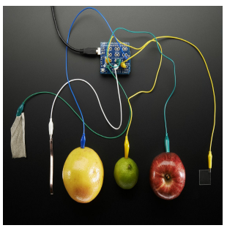
2 | mp3 muic shield | 39600원 | 1 | 39600원 | http://mechasolution.com/shop/goods/goods_view.php?goodsno=8348&category=013 | 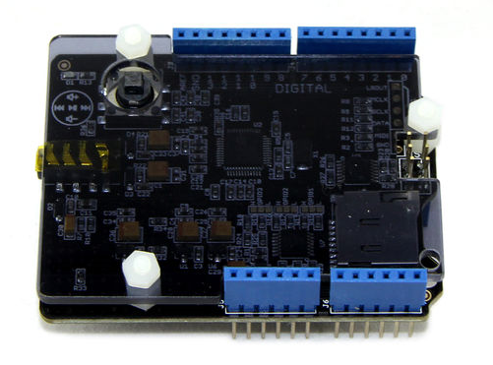
3 | 보이스 레코더 | 8500원 | 1 | 8500원 | http://storefarm.naver.com/neato/products/450991755 | 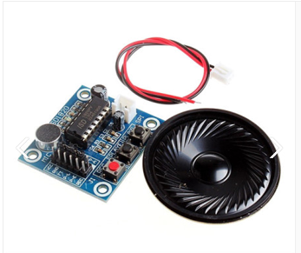
4
 |  |  | 최종가격 | 63936원

